Ресепшн
Цвета: Груша Ароза, Орех Французский, Ясень шимо, Белый Ресепшен "IMAGO" Цены в рублях на 05.03.2020
Клен/Металлик, Венге Магия/Металлик
Изображение | Артикул | Габаритные размеры (мм) | Описание | Вес (кг) | Объем (м.куб.) | Цена (Груша, Орех, Ясень, Белый) | Цена (Клен/Металлик, Венге Магия/Металлик)
Стойка прямая
 | РС-1 | 940х510х1150 | Из ЛДСП т. 22 и 18 мм., кромка ПВХ т.2 мм. на верхнем щите и боковинах, кромка ПВХ т. 0,4 мм. на фронтальной панели. Внутренняя глубина прямого модуля - 379мм. Рабочие столы в комплект стойки не входят. | 33 | 0.079 | 4,745.00 | 5,591.00
 | РС-2 | 1240х510х1150 |  | 42 | 0.104 | 5,615.00 | 6,529.00
 | РС-3 | 1440х510х1150 |  | 53 | 0.119 | 6,250.00 | 7,192.00
 | РС-4 | 1640х510х1150 |  | 60 | 0.136 | 6,812.00 | 8,221.00
Стойка угловая
 | РС-5 | 935х935х1150 | Из ЛДСП т. 22 и 18 мм., кромка ПВХ т.2 мм. Экран - жалюзи (роллеры) пластик, цвет - алюминий. | 30 | 0.093 | 18,571.00 | 21,772.00
Полка для угловой стойки
 | РС-5.1 | 815х815х22 | Из ЛДСП т. 22 мм., кромка ПВХ 2мм. | 8 | 0.028 | 1,112.00 | 1,245.00

левая | РС-5.2 L/R | 815х778х22 | Из ЛДСП т. 22 мм., кромка ПВХ 2мм. | 8 | 0.028 | 1,112.00 | 1,245.00
Компоновки
 |  |  | Компоновка №1 | Наименование |  |  | Количество
 |  |  |  | Стойка прямая РС-2 |  |  | 1
 |  |  |  | Стол письменный СП-2 |  |  | 1
 |  |  |  | Стойка угловая РС-5 |  |  | 1
 |  |  |  | Полка заверщающая РС-5.2 L |  |  | 1
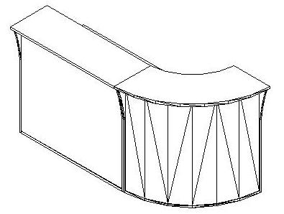 |  | 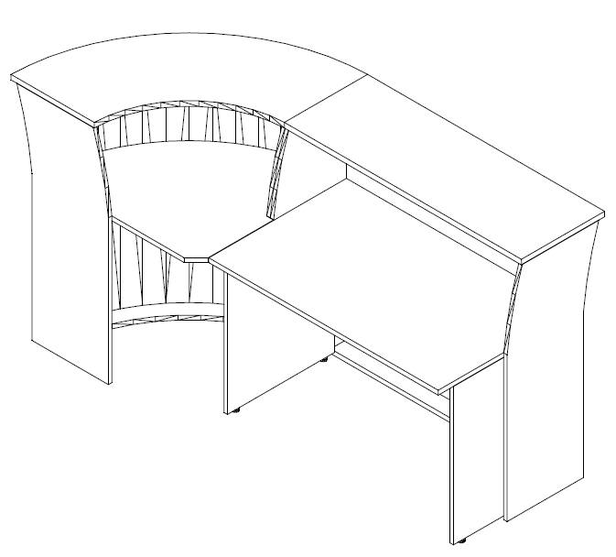

 |  |  | Компоновка №2 | Наименование |  |  | Количество
 |  |  |  | Стойка прямая РС-3 |  |  | 1
 |  |  |  | Стол письменный СП-3 |  |  | 1
 |  |  |  | Стойка угловая РС-5 |  |  | 2
 |  |  |  | Полка завершающая РС-5.2 L/R |  |  | 2
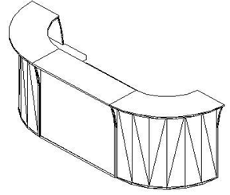 |  | 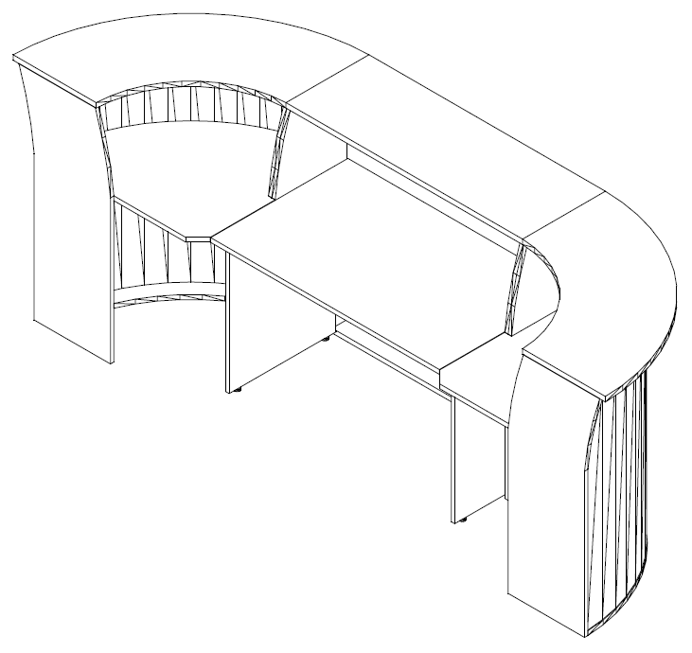

 |  |  | Компоновка №3 | Наименование |  |  | Количество
 |  |  |  | Стойка прямая РС-1 |  |  | 1
 |  |  |  | Стол письменный СП-1 |  |  | 1
 |  |  |  | Стойка прямая РС-2 |  |  | 1
 |  |  |  | Стол письменный СП-2 |  |  | 1
 |  |  |  | Стойка угловая РС-5 |  |  | 1
 |  |  |  | Полка для угловой стойки РС-5.1 |  |  | 1
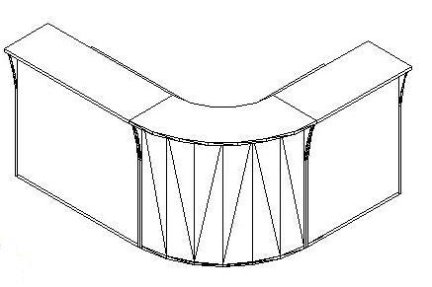 | 